Metadata
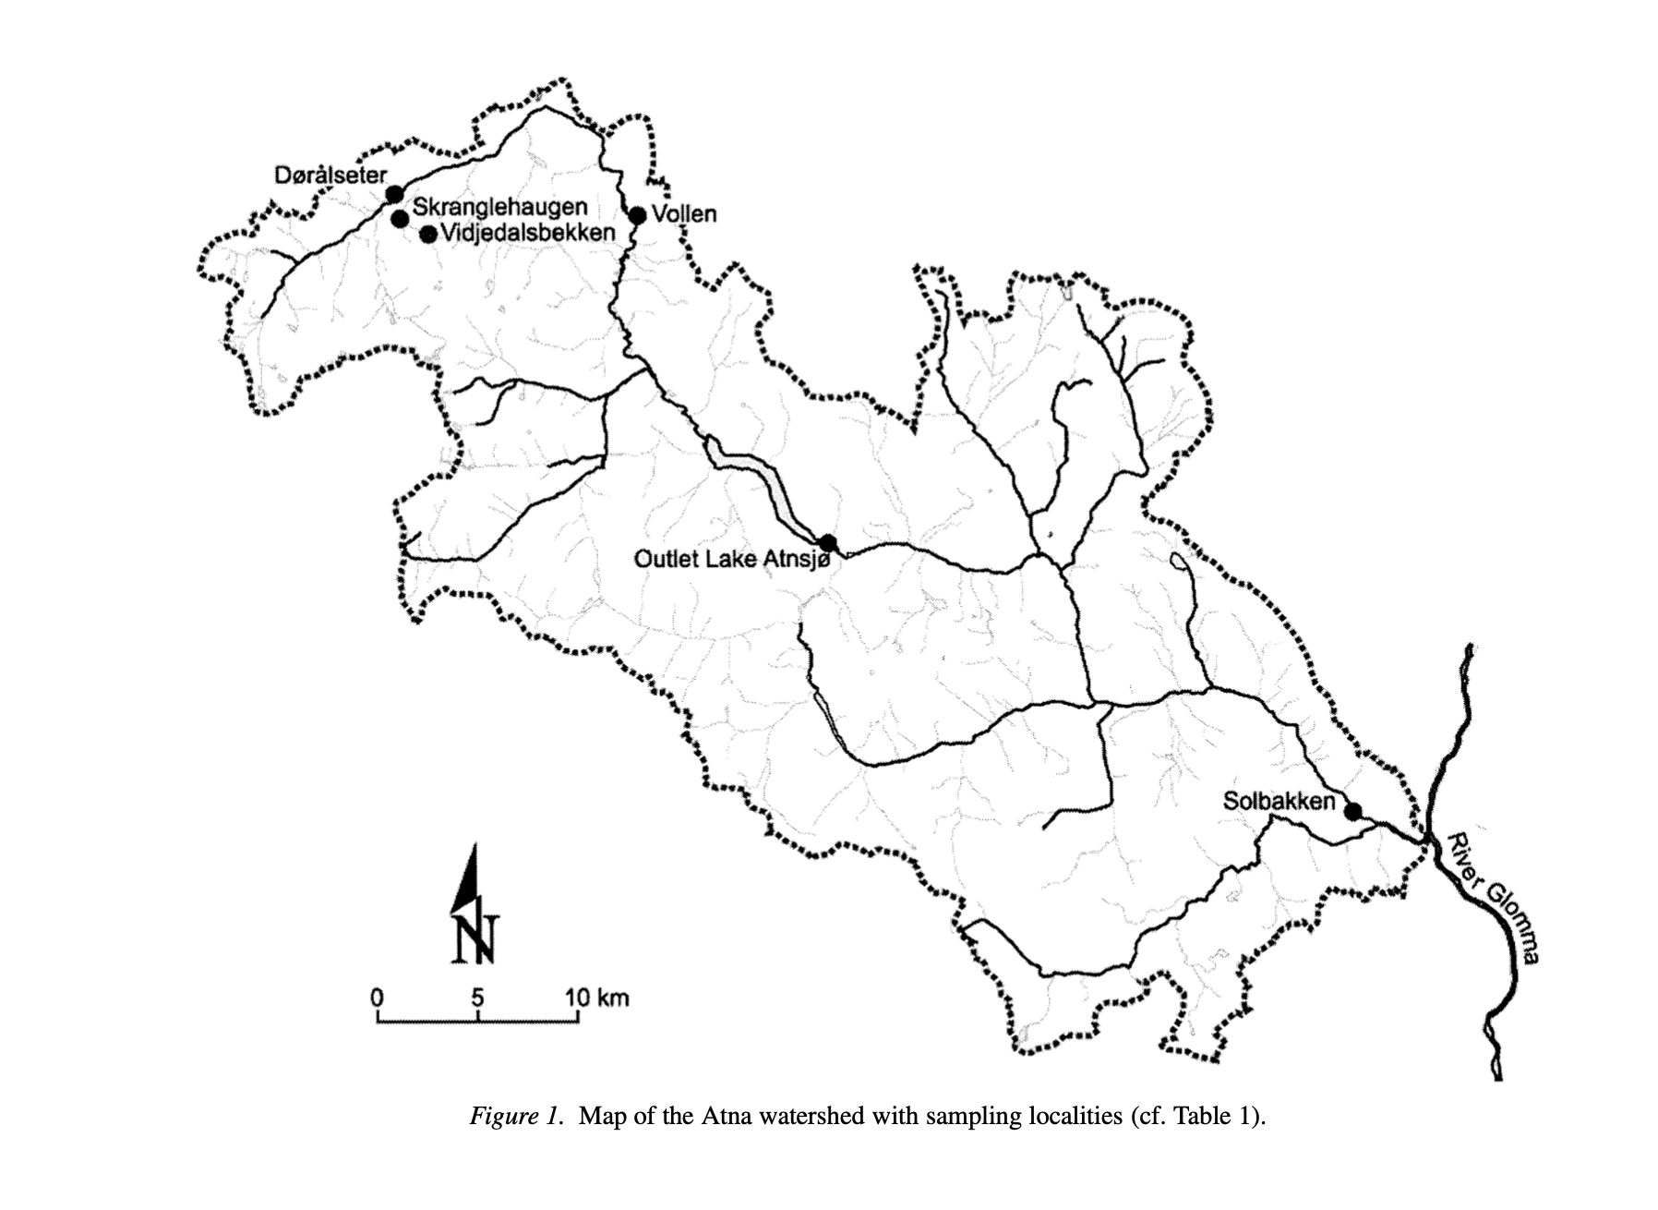
Site | Municipality | Species | Method | Time span | Elevation (m) | MGRS | Lat. | Long. | N. of sampling days
Dørålseter | Dovre | Ephemeroptera | Surber sampler | 1988 - 1994 | 1060 | NP 42100,74300 | 61.998735357 | 9.8037649527 | 12
Vollen | Folldal | Ephemeroptera | Surber sampler | 1986 - 1997 | 710 | NP 53700,72900 | 61.984702805 | 10.024770344 | 32
Solbakken | Stor-Elvdal | Ephemeroptera | Surber sampler | 1986 - 1997 | 380 | NP 92300,47100 | 61.7457752 | 10.74781879 | 34

